貸借対照表（BS)
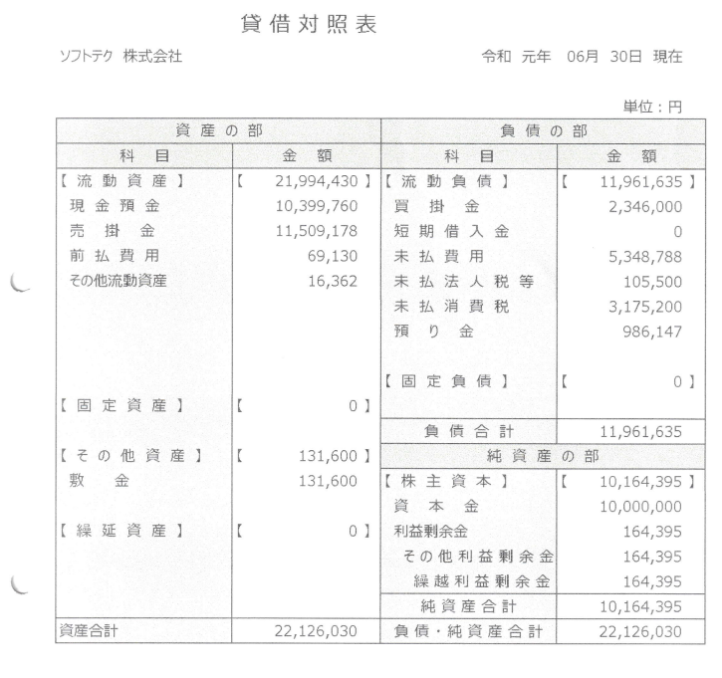
プロジェクト： |  |  |  | 社内管理システム |  |  |  |  |  |  |  | 年月日： | 2022/10/10
機能ID： |  |  |  | p00031 |  | 機能名称： |  | 給料一覧 |  |  |  | 作成者： | 郭
画面：（.Net）

 | 勘定科目リスト |  |  |  |  |  |  |  | 勘定科目コード | 111
 |  |  |  |  |  |  |  |  | 勘定科目名称： | 資本金
 | 科目名称 |  |  |  | 検索 |  |  |  | など
 |  |  |  |  |  |  |  |  | など
 |  | リスト |  |  |  |  | 更新

 | 新規
 |  |  |  |  |  |  |  |  | など
 |  |  |  |  |  |  |  |  |  |  | 登録

機能
 | １）マスタテーブルのリスト、新規、更新、削除が可能
 |  | 対象テーブル：
 |  |  | マスタ_勘定科目、貸借対照表（BS）詳細、貸借対照表（BS）合計
 | ２）帳票出力可能：
 |  |  | 貸借対照表

 | 参照：

システム構成
構成図：
委託サーバー１（Linux）
Tomcat8

MySQL8.X
Java8

⑤勘定科目API

HTTPs

端末（WindowsPC/スマートフォン）

VB.NETなどの画面

Gitの利用
既存社用GitLab
① Vs2013以後バージョン
（帳票ツール）

② Vs2010以後バージョン
（帳票ツール） TortoiseGit

